FCP展示会・商談会シート
ＦＣＰ展示会・商談会シート |  |  |  |  | 記入日 |  |  |  | 年 |  |  |  |  |  | ■ 出展企業紹介

 |  |  |  |  |  |  | 月 |  | 日 |  |  |  |  |  | 出展企業名 |  | こいしや食品株式会社

 |  |  |  |  |  |  |  |  |  |  | 第３.1版
■ 商品特性と取引条件 |  |  |  |  |  |  |  |  |  |  |  |  |  |  | 年間売上高 |  |  |  | 従業員数 （社員○名、パート○名など） | 180人

商品名 | 国産焙煎黒豆とアーモンドフィッシュ |  |  |  |  |  |  |  |  |  |  |  |  |  | 代表者氏名 |  | 代表取締役 竹中 玉城 |  |  | 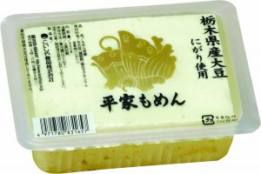 写真

 |  |  |  |  |  |  |  |  |  |  |  |  |  |  | メッセージ |  | 地域とともに発展を目指したいという想いから、地元でとれた農産物を使用し、商品を作り地域との共生を図るという理念のもと、食品メーカーとして積極的に地産池消を推し進めております。
提供可能時期 （最もおいしい時期を（ ）内に記載） |  |  | （通年） | 賞味期限／消費期限 |  |  |  | 賞味期限 |  | 10ヶ月 |  | 消費期限

主原料産地 （漁獲場所等） | 黒豆／栃木県 |  |  | JANコード （13桁もしくは８桁） |  |  |  | 4971780835549

内容量 | 25g |  |  | 希望小売価格 |  |  |  | 税抜 |  | ¥200 |  | 税込（切捨） |  | ¥200
 |  |  |  |  |  |  |  |  |  |  |  | 税率
1ケースあたり入数 | 12袋 |  |  | 保存温度帯 |  |  |  |  |  |  |  |  |  |  | ホームページ

発注リードタイム | 7日 |  |  | 販売エリアの制限 |  |  |  | ◯ 無 ◯ 有→ |  |  |  |  |  |  | 会社所在地 | 〒 | 321-0411 | 宇都宮市宮山田町2353-1

最大・最小ケース納品単位 （◎ケース／日 など単位も記載） | 最大 | 最小 | 10ケース | ケースサイズ（重量） |  |  |  | 縦(㌢) × 横(㌢) × 高さ(㌢） |  |  |  |  |  | 重量（㌔） | 工場等所在地 | 〒
 |  |  |  |  |  |  |  | 215.0 |  | 235.0 |  | 95.0 |  | 0.5
認証等 （商品・工場・農場等） | □有機JAS □ISO ※ □HACCP ※ □農業生産工程管理(GAP) ※ |  |  |  |  |  |  |  |  |  |  |  |  |  | 担当者 |  |  |  | E - m a i l | kanrihonbu@koishiya.co.jp

 | □その他(右に記入→) |  |  |  |  |  |  |  |  |  |  |  |  |  | T E L |  | 028-674-7800 |  | F A X | 028-674-7729
 | ※印のものは、具体的な取得内容を記載 →

ターゲット | 売り先 | □外食 □中食 ☑商社・卸売 □メーカー ☑スーパーマーケット ☑百貨店 □その他小売 ☑ホテル・宴会・レジャー （□業務用対応可能 □ギフト対応可能 ） ☑その他 （右に記入→）サービスエリア,駅売店等 |  |  |  |  |  |  |  |  |  |  |  |  | ■ 生産・製造工程アピールポイント ※農産品の場合は栽培面積・年間収穫量なども記載

 |  |  |  |  |  |  |  |  |  |  |  |  |  |  | 原料受入→ロースト(アーモンド）→金属探知機→混合（アーモンドと小魚）→計量→ウェイトチェッカー→目視検査→箱詰→出荷

 | お客様 （性別・年齢層など） | 健康を気にする高年齢層・育ち盛りのお子さま

利用シーン （利用方法・おすすめレシピ等） | お酒のおつまみはもちろんのこと、お子さまのおやつにも最適です。

商品特徴 | 国産黒大豆を熱風焙煎でサクサクに仕上げ、香ばしいスライスアーモンドと小魚を合わせました。黒大豆に含まれるアントシアニンや大豆イソフラボン、小魚に含まれるカルシウムが手軽に摂取できます。

 |  |  |  |  |  |  |  |  |  |  |  |  |  |  | 写 真
 |  |  |  |  |  |  |  |  |  |  |  |  |  |  | 写真 |  |  | 写真 |  | 写真
■ 商品写真

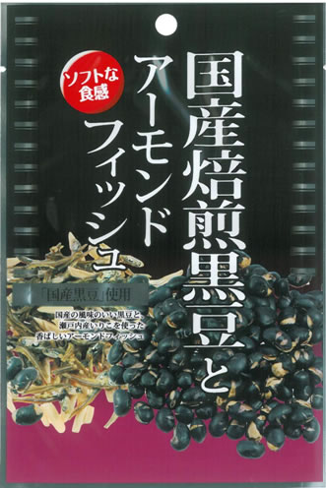 写真 商品の全体がわかる写真を貼付 |  |  |  | 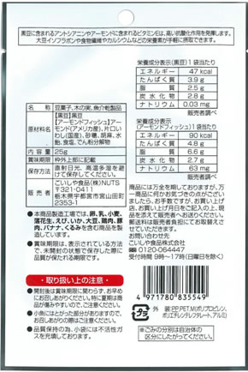 一括表示 （現物の写真を字が読めるように画像で貼付）

 |  |  |  |  |  |  |  |  |  |  |  |  |  |  | ■ 品質管理情報

 |  |  |  |  |  |  |  |  |  |  |  |  |  |  | 商品検査の有無 |  | ◯ 無 ◯ 有→具体的に

 |  |  |  |  |  |  |  |  |  |  |  |  |  |  | 衛生管理への取組 |  | 生産・製造 工程の管理

 |  |  |  | ア レ ル ギ ー 表 示 （ 特 定 原 材 料 ） ※使用している項目には☑が入っています。 |  |  |  |  |  |  |  |  |  |  |  |  | 従業員の管理

 |  |  |  | 表示義務有 |  | □えび □かに □小麦 □そば □卵 □乳 □落花生
 |  |  |  |  |  |  |  |  |  |  |  |  |  |  |  |  | 施設設備の管理
 |  |  |  | 表示を奨励 （任意表示） |  | □あわび □いか □いくら □オレンジ □カシューナッツ □キウイフルーツ □牛肉 □くるみ □ごま □さけ □さば □大豆 □鶏肉 □バナナ □豚肉 □まつたけ □もも □やまいも □りんご □ゼラチン □アーモンド

 |  |  |  |  |  |  |  |  |  |  |  |  |  |  | 危 機 管 理 体 制 |  | 担当者連絡先 | 担当者名または 担当部署名 |  | 連絡先

 |  |  |  | 備考 |  | （当商品以外にアレルゲンを扱っている場合はその旨を記入） |  |  |  |  |  |  |  |  |  |  | 危機管理に関する対応や生産物賠償責任保険(PL保険)の加入など

※今後ＦＣＰ事務局がシート普及拡大のためにセミナー等で掲載内容の紹介を行うことについて 右欄に○をして下さい。（無記入の場合は紹介しません。） |  |  |  |  |  |  |  |  |  |  |  |  | 承諾 ・ 拒否 |  | このシートは農林水産省フード・コミュニケーション・プロジェクト（FCP）により、作成されました。詳しくはhttp://www.maff.go.jp/j/shokusan/fcp/index.htmlをご覧下さい。

